Security
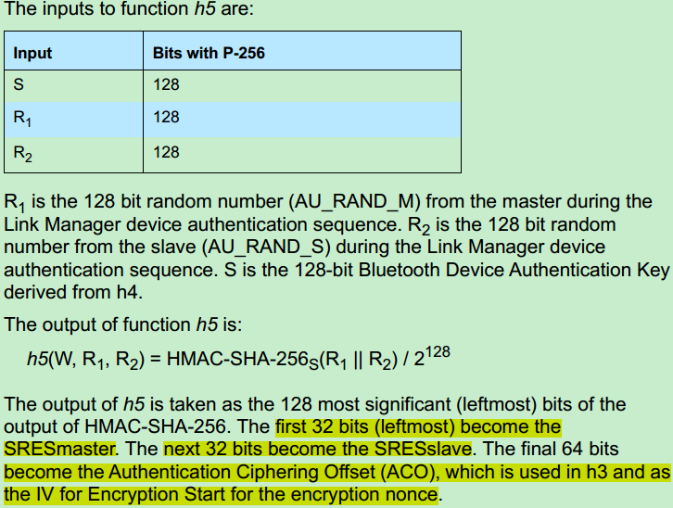
1.Security相关的主要过程

1.1 Authentication

Authentication过程主要用来确认通信双方是否具有相同的secret key(即current link key)。有两种Authentication：legacy authentication 和 secure authentication。两种authentication都是基于challenge-response机制。其中，legacy authentication过程比较简单，但是必要时需要在两个方向上各执行一次；secure authentication相对复杂一点，但只需在两者之间执行一次。

Legacy Authentication
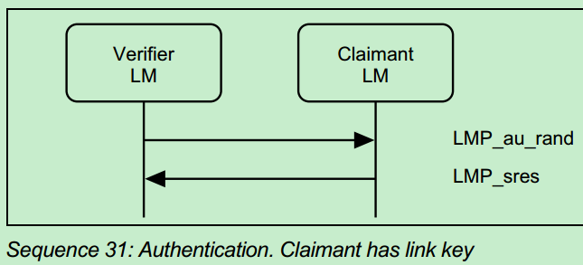
首先， verifier(此次authentication过程发起者)发送包含一个random number(即challenge)的LMP_au_rand PDU给claimant，claimant收到这个PDU之后，若本地存在一个与verifer相关的link key，则会利用收到的random number，自己的BD_ADDR以及本地的secret key根据[VOL 2] Part H，Section 6.1描述的算法，算出一个值，将该值包含在LMP_sres PDU中发给verifer，verifer在收到这个值以后会与自己本地自己算出的值进行对比，判断该值是否正确；若本地不存在一个与verifer相关的link key，则会发一个LMP_not_accepted PDU拒绝该过程。Master和Slave会各自发起一次以上过程。

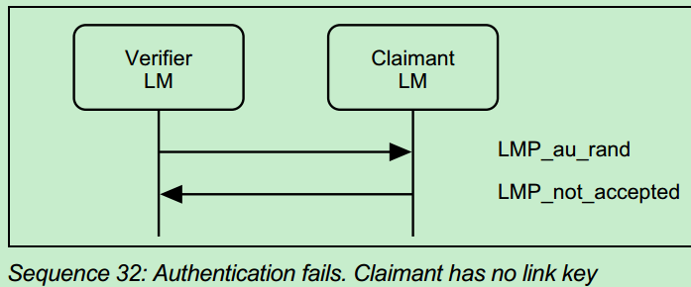

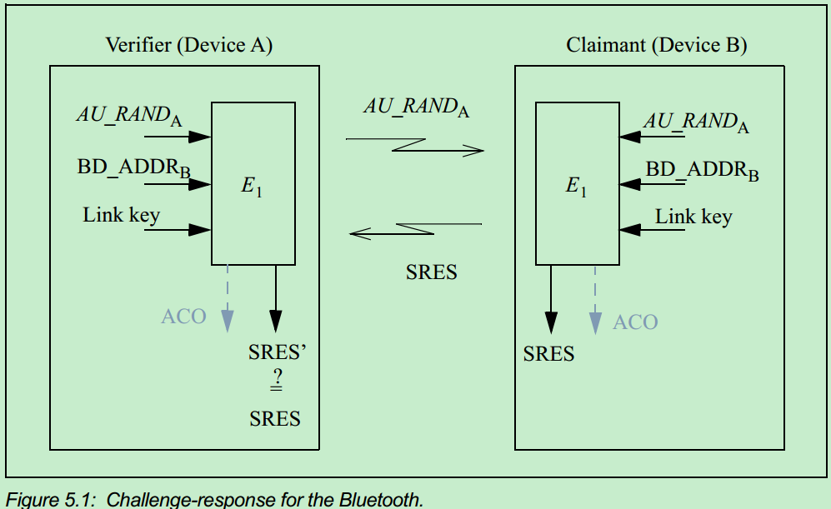

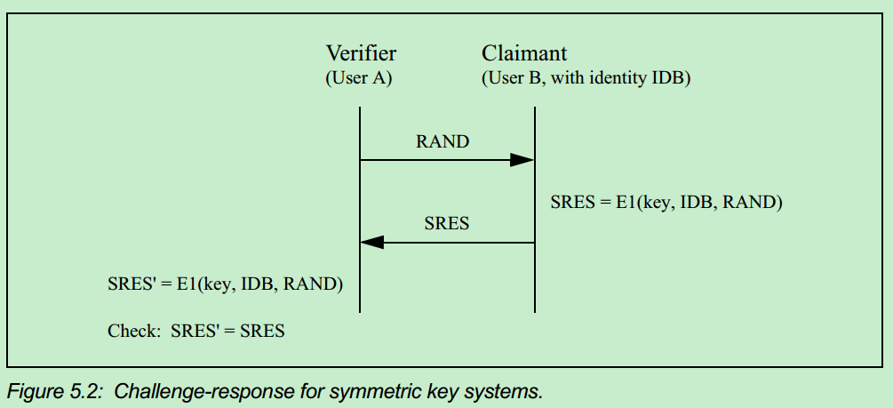

 | ACO = SRES = E1(Key，BD_ADDR, RAND)

Secure Authentication

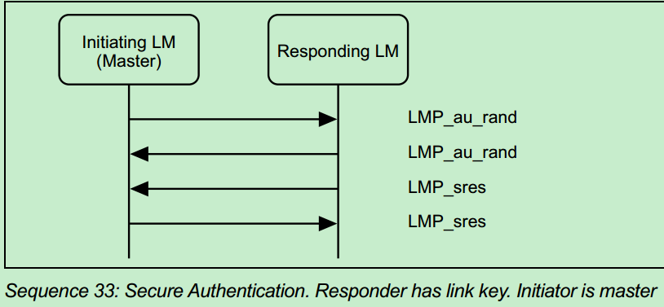
首先， verifier(此次authentication过程发起者)发送包含一个random number(即challenge)的LMP_au_rand PDU给claimant，claimant收到这个PDU之后，若本地存在一个与verifer相关的link key，则也会回复一个包含random number的LMP_au_rand PDU，然后verifier和claimant两边会使用[VOL 2] Part H, Section 7.7.7描述的 h4 function算出Device Authentication Key，使用VOL 2] Part H, Section 7.7.8描述的h5 function计算出 SRES_master，SRES_slave以及ACO(authention cipher offset) values。接下来，slave(无论它是verifier还是claimant)将会先发送一个包含本地计算出的SRES_slave的LMP_sres PDU给Master，然后Master也会发送一个包含本地计算得出的SRES_master的LMP_sres PDU给slave。最后双方会将收到的信息与自己本地计算得出的信息进行对比，如果双方具有的secret key是相同的，则比对的结果将是一致的。如左图所示，secure authentication的发起者可以是Master也可以是Slave。

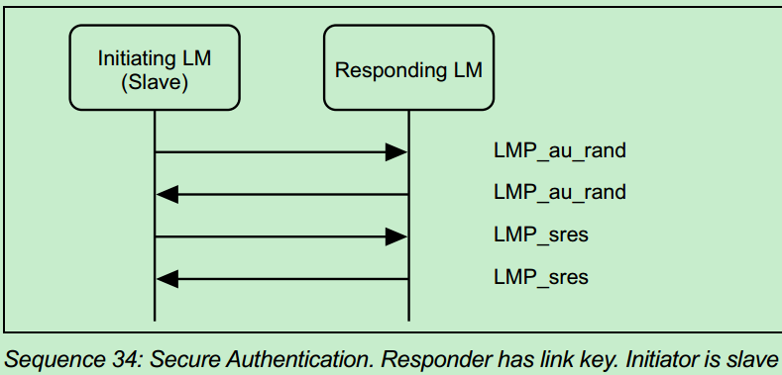

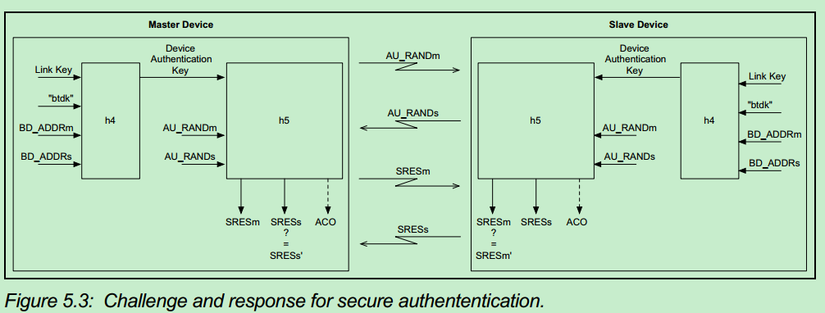

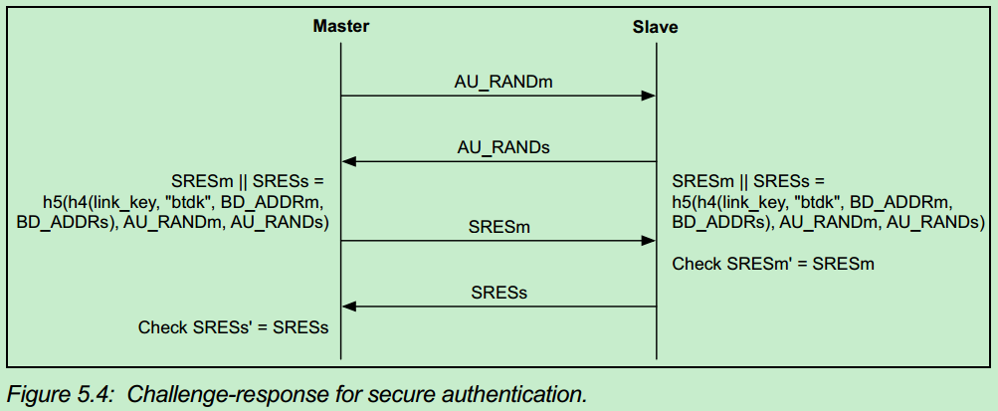

1.2 Authentication过程中涉及到的算法函数

关于Authentication过程中涉及的具体的各种算法详细请参考Core_5.0.pdf [VOL2] PartH Section.6 "THE AUTHENTICATION AND KEY-GENERATING FUNCTIONS"(page 1675)

2.1 Pairing

从前述内容可知，Authentication过程可以进行的前提是双方本地都存有一个与彼此相关的Link Key，如果两个蓝牙设备之间没有公共的Link Key，就必须通过Pairing过程来创建公共的Link Key，然后可以通过Authentication过程验证两边创建的Link Key是否一致。Pairing有两种方式：Pairing和Secure Simple Pairing。

2.1.1 Pairing

当选择使用Pairing方式时，Initiator首先会发送一个含有random number的LMP_in_rand PDU给 responder，如果responder有一个variable PIN，它就会回复一个LMP_accepted PDU给 Initiator，表示接受Pairing过程，并同意在后续计算中会使用Initiator发出的random number，如下图。

注：所谓fixed PIN就是这个BT device由于没有人机交互接口，会在出厂时烧录一个fixed PIN，因此如果两个BT device都是具有这种fixed PIN，则没法进行pairing产生公共的 link key。 Variable PIN指的是该BT device有人机交互接口，在需要用到PIN的时候可输入一个和对方匹配的PIN，从而进行Pairing。因此具有Variable PIN的device可以和另一具有fixed PIN或者Variable PIN的device进行Pairing。

如果responder具有的是一个fixed PIN，它就会回复另一个含有random number的LMP_in_rand给Initiator，此时如果Initiator具有是variable PIN，它就会回复一个LMP_accepted PDU给responder，表示接受Pairing过程，并同意在后续计算中会使用responder发出的random number，如下图。

如果在responder因自身具有fixed PIN从而回复另一个含有random number的LMP_in_rand给Initiator后，此时如果Initiator也具有fixed PIN，它就会回复一个LMP_not_accepted PDU给responder，表示不接受Pairing过程，Pairing提前结束，如下图。

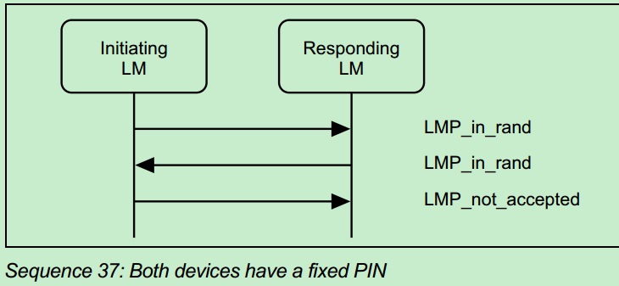

如果在经过上述过程以后，Pairing被接受，得以往下进行，则接下来双方将会根据协商好的random number，BD_ADDR以及PIN按照[Vol 2] Part H, Section 6.3所描述的方法计算得出一个Kinit。E22 algorithm利用BD_ADDR, PIN code, the length of the PIN, a random number IN_RAND。Kinit将会在接下来产生Link Key的Key exchange过程中使用到。一旦Link Key产生之后， Kinit就将被丢弃掉。Link Key有两种产生方式，它可以是任意一个设备的Unit Key，也可以是两个设备的的Unit Key联合生成的Combination Key，至于使用哪一种产生方式，由上层application决定，在产生时根据以下规则决定：
* 如果一个设备发送的是LMP_unit_key PDU（建议使用Unit Key）而另一个设备发送LMP_comb_key(建议使用Combination Key)，则最终link key将使用unit key
* 如果两个设备发送的都是LMP_unit_key(都建议使用unit key)，则作为master的设备的unit key最终将被作为link key使用
* 如果两个设备发送的都是LMP_comb_key(都建议使用Combination Key)，则最终link key将使用Combination Key
关于Unit Key和Combination的含义和计算过程见以下描述。
Unit Key Generation
当一个蓝牙设备被首次操作的时候，就会生成利用E21 algorithm生成一个Unit Key，具体算法请参照Vol 2] Part H, Section 6.3。一旦生成，这个Unit Key就会被保存下来，以后不会再改变。Unit Key通常用于资源受限的蓝牙设备，在进行Pairing过程生成最终Link Key的时候，这类设备会向另一方推荐使用本方的Unit Key作为两者之间链路的Link Key。因此它会向对方发送一个LMP_unit_key PDU，这个PDU内容就是本地的Unit Key XOR Kinit，Kinit即是Pairing第一步中生成的，这里用它作为一个Key来为Unit Key exchange过程加密。接收方收到后，会利用Kinit再做一次XOR，即解密，就可以获得对方传过来的Unit Key，并把它作为Link Key。如下图，

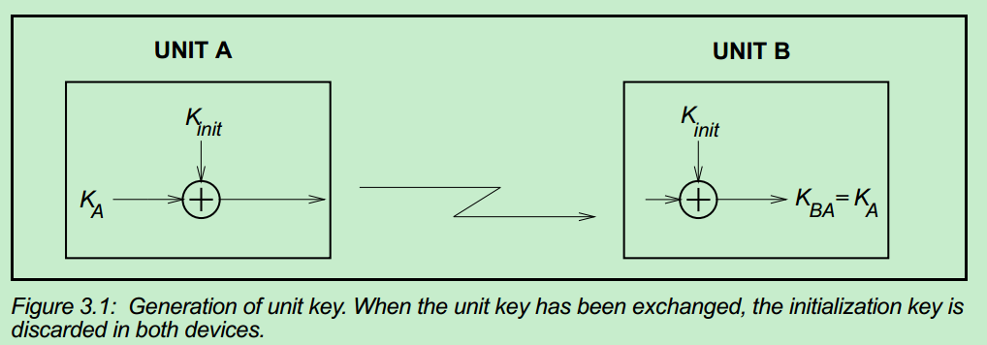

Combination Key Generation
Combination Key本质上就是参与Pairing的两个设备各自在Initialization过程中产生的两个Key的combination。具体产生过程如下，首先，两个设备(假如是A和B)会各自生成一个随机数LK_RANDA 和 LK_RANDB，然后利用E21算法，将前步产生的随机数以及自身的BD_ADDR作为输入，生成两个Key：LK_KA和LK_KB。如下图：

然后，两个设备间会互相交换它们各自的随机数LK_RANDA 和 LK_RANDB，并且交换时会用Pairing过程第一步中算出的Kinit进行加密保护，即A设备会将Kinit XOR LK_RANDA 发送给B，B设备会将Kinit XOR LK_RANDB发送给A。在互相交换完成后，A和B都可以利用收到的对方的随机数算出对方的Key，即A可以按照公EQ2算出 LK_KB = E21(LK_RANDB, BD_ADDRB )，B也可以算出LK_KA = E21(LK_RANDA, BD_ADDRA )。至此，两个设备就可以将算出的自己本地Key与算出的对方的Key进行XOR操作，从而得出最终的Combination Key。即A会算出一个Combination Key, KAB = LK_KA XOR LK_KB ，B也会算出一个Combination Key，KBA = LK_KA XOR LK_KB 。当两边都算出Combination Key之后，会进行一个前述的Authentication过程，以验证两边生成的Combination Key是否相同。如果验证成功，则Kinit将会被丢弃，而Combination Key会被当做新的当前Link Key使用。以上过程也可以用下图表示：

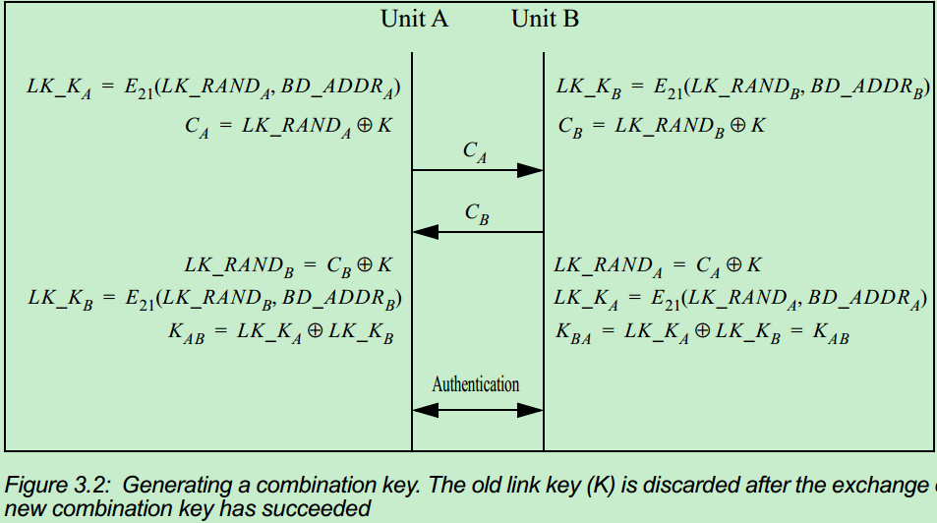

Encryption Key Generation
在Authentication过程结束之后，如果认证成功，说明两边所拥有的Link Key是一致的。此时，如果需要的话，就可以进一步计算得出加密用到的Encryption Key。Encryption Key的计算采用E3算法，将当前Link Key，一个96-bit的COF(Cipher OFfset number)，以及一个128-bit的随机数作为输入，然后计算得到。其中，COF的取值有两种可能：如果当前的Link Key是一个临时的master key，说明当前加密是要用于一点对多点的广播信息的加密，此时COF根据master的BD_ADDR得到；否则，COF取值将是Authenticaion过程中附带算出的ACO(Authenticated Cipher Offset)值，具体可以参考前述的Authenticaion过程。关于利用E3算法计算得到Encryption Key的具体细节可以参考[Vol 2] Part H, Section 6.4。

Master Key Generation
Master Key主要用于master需要向多个slave同时广播加密信息时候，作为这样一个一对多链路的临时current Link Key使用。此时，master会首先使用E22算法，将两个随机数RAND1 和 RAND2作为输入，然后计算得出Kmaster,但需要注意的是，此时Kmaster还没有被作为current Link Key。接下来，master需要把这个Kmaster发送给需要接收后续加密广播信息的Slave们，在发送Kmaster前，master会产生一个随机数RAND，然后将这个RAND以明文方式依次发送给对应的那些Slave们，接收到这个RAND之后，master和所有相应的Slave可以利用E22算法，将current Link key以及RAND作为输入，计算得出一个128-bit 的overlay，然后master就会利用该overlay对前步计算得出的Kmaster进行加密(本质就是用overlay XOR Kmaster)，然后就可以把 加密好的Kmaster依次发送给需要接收的每一个Slave，接收到之后，Slave可以用自己计算得出的overlay解密得到Kmaster。每当一个Slave以上述方式接收到Kmaster之后，master都会和该Slave之间发起一次Authentication过程，验证Kmaster传输的正确性。需要注意的是，用来验证Kmaster正确性的Authentication过程中生成的ACO不会替换掉之前的ACO，因为当Link Key是master key时，计算encryption key需要用到的COF取值是master的BD_ADDR，而不是对应的ACO。在Kmaster被正确发送给对应的Slave们之后，在产生encryption key之前，master还会产生一个随机数EN_RAND，然后以明文方式发送给对应的Slave，于是所有slave都可以用收到的Kmaster和EN_RAND 根据上面介绍的encryption key产生方法产生encryption key：

上式中的COF根据EQ3应该是由master的BD_ADDR生成的，E3算法计算得到Encryption Key的具体细节可以参考[Vol 2] Part H, Section 6.4。整个Master Key产生的流程可用下图表示：

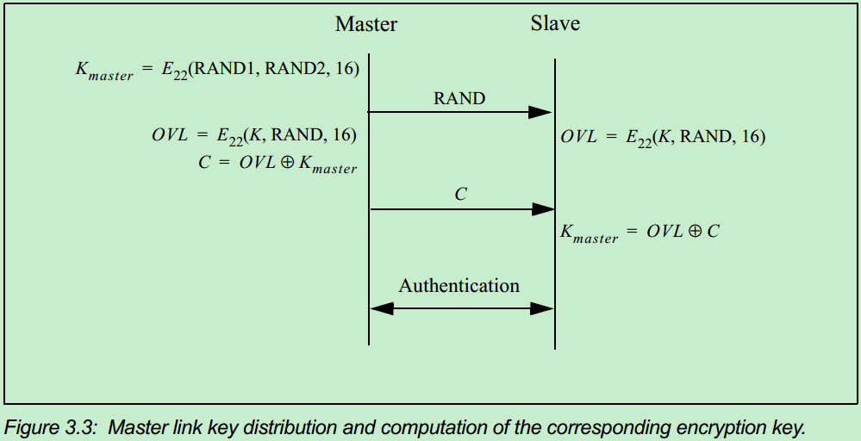

2.1.2 Secure Simple Pairing

Secure simple pairing的过程类似于DTLS过程，主要有5个阶段组成：
* Phase1: Public key exchange
* Phase2: Authentication Stage 1
* Phase3: Authentication Stage 2
* Phase4: Link key calculation
* Phase5: LMP Authentication and Encryption
以上5个Phase可以细分为13 Steps。其中，Phase2 的Steps取决于具体所使用的Protocol。如下：

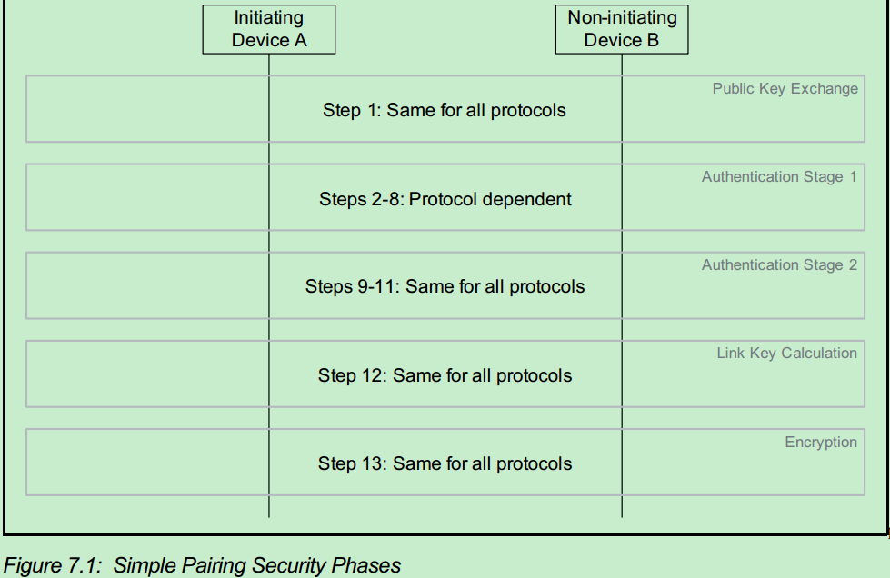

2.1.2.1 Phase1: Public Key Exchange
Phase1开始前，每个设备都会在本地产生一对ECDH的public-private Key。Pairing过程开始的时候，Initiating 设备会将自己的public Key发送给对方，对方收到后也会将它的public Key发送过来。如果双方的Cotroller和Host均支持Secure Connections，则使用P-256椭圆曲线，否则使用P-192椭圆曲线。双方收到对方的public Key之后，便可在本地计算得出shared secret key，即DHKey。该阶段流程如下：

2.1.2.2 Phase2: Authentication Stage 1
该阶段将认证Phase1中双方交换的public key是否正确。Phase2可以有3种不同的protocol：Numeric Comparison，Out-of-Band，Passkey Entry。至于具体选择哪一种验证protocol，取决于这两个设备的IO capability。

1. Numeric Comparison Protocol

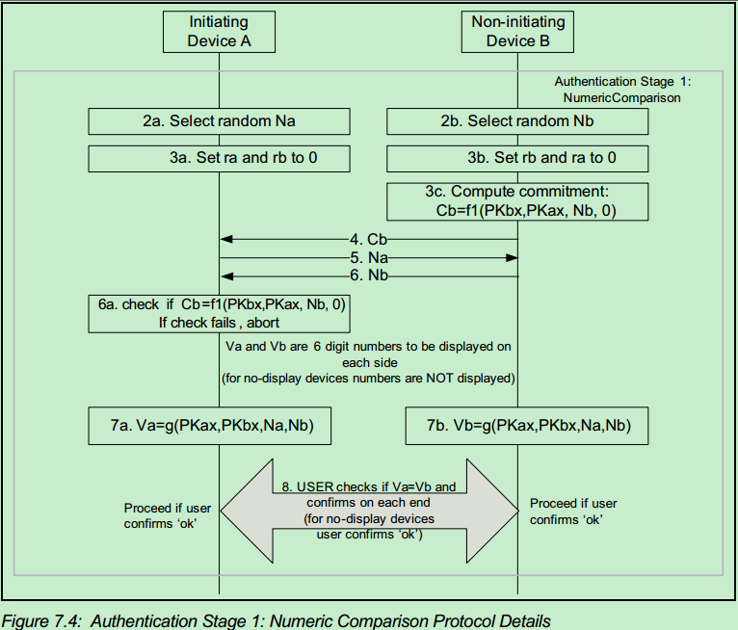

首先，每个设备生成一个128-bit随机数作为Nonce。接着，responding设备利用f1函数，将双方的public key以及自己的Nonce作为输入，算出一个commitment值Cb，然后把它发送给Initiating设备。随后，Initiating设备和responding设备互相交换各自的nonce，然后Initiating设备会使用与responding设备相同的算法和输入也计算出一个commitment值，并将该值与之前接收到的Cb进行比对，如果不相等说明之前的public key交换失败，该过程中止，如果相等，接下来双方还将利用g函数，将双方public key以及双方nonce作为输入，各自计算得出一个十进制的6位数显示在设备上，由用户确认这两个数是否相等。如果相等，说明public key以及nonce交换成功，否则，该过程中止。如果验证失败，需要重新验证，两个设备都必须重新生成新的128-bit随机数作为nonce，然后重复以上过程。

2. Out of Band Protocol
当两个设备中至少有一个已经接收到了Authentication information并且在LMP IO capability交换过程中的OOB Authentication Data Present参数中有所体现时，应当使用Out of Band Protocol。OOB的详细过程如下：

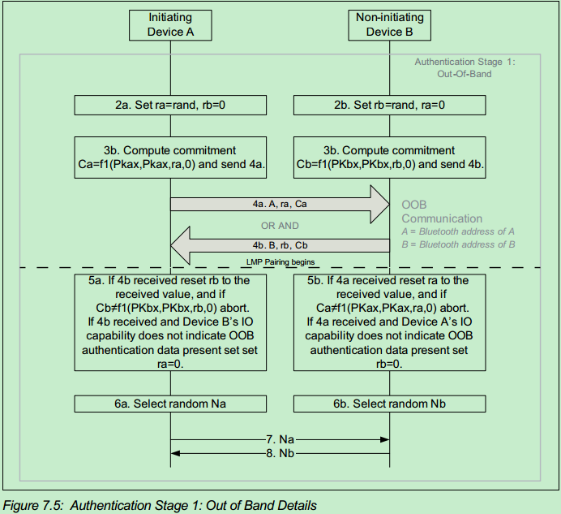

3. Passkey Entry Protocol
当在LMP IO capability交换时发现应该使用Passkey Entry时，会使用Passkey Entry Protocol。具体流程如下：

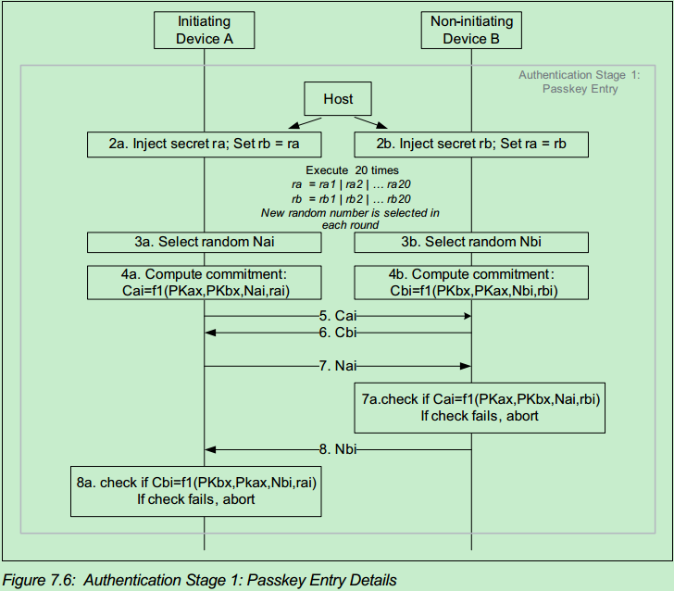

当使用Passkey Entry Protocol时，通常设备都有人机交互接口，此时User会在两个设备上输入相同的Passkey，是一个6位的十进制数(000000~999999)，接下来设备间相互Authenticatiuon将会基于这个Passkey和双方交换的public key。6位十进制数对应二进制数位20-bit(999999=0xF423F)，而Authentication是对Passkey逐bit进行的，因此会重复20轮。每一轮Authentication中计算commitment值时，先产生一个随机数作为nonce，采用f1算法，将双方public key，nonce，Passkey的当前bit四者作为输入，算出这一轮的commitment，然后将commitment值相互交换。接着，再把当前的nonce交换，然后双方在本地计算出对方的commitment，与收到的commitment进行比对，如果不相等，则该过程中止。最后一轮的nonce，Na20和Nb20将会在PHASE3中用到。

2.1.2.3 Phase3: Authentication Stage 2

第二阶段的Authentication用来确认两个设备正确完成所有必要信息的交换，以及产生相同的DHKey。这个阶段对于上一阶段三个不同protocol都是一样的。具体过程如下：

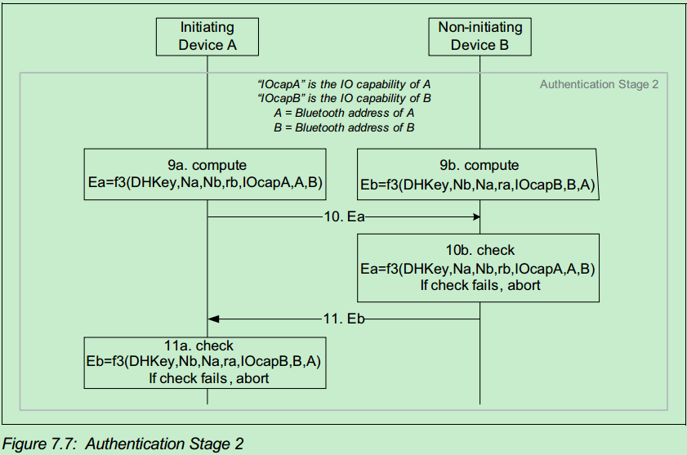

首先，双方都会计算出一个用于验证的confirmation值，采用f3算法，利用前面步骤中交换的所有信息以及新生成的shared key，DHKey，作为输入计算得出。然后，Initiating设备先将自己的confirmation值发送给responding设备，然后responding会在本地计算得出一个值，与收到的confirmation值比对，不相等则中止该过程。如果相等，则responding会将自己的confirmation值发送给Initiating设备，然后后者会进行check。

2.1.2.4 Phase4: Link Key Calculation

在以上所有的Authentication都正确通过之后，双方将会计算得出Link Key。采用f2算法，利用生成的shared key以及之前交换的nonce，双方的BD_ADDR等作为输入，计算得出。具体如下：

2.1.2.5 Phase5: LMP Authentication and Encryption
在Link Key生成之后，会进行LMP Authentication过程验证双方生成的Link Key是否相同，如果相同，则会根据这个Link Key进一步产生Encryption Key，这些过程均与前述legacy pairing中的过程相同，不再赘述。

2.1.3 Secure Simple Pairing加密函数
Secure Simple Pairing过程中用到了四个加密函数，分别是f1，g，f2和f3：
*f1用于计算128-bit的commitment值，Ca和Cb
*g用来计算6位十进制的check value
* f2用来计算link key
* f3用来计算Authentication Stage2中用到的check valueEa和Eb
需要注意的是，对于f1,g,f2,f3来说，多字节的输入参数字节序是MSB first；对于h2函数，多字节输入参数的字节序是LSB first。

2.1.3.1 The Simple Pairing Commitment Function f1
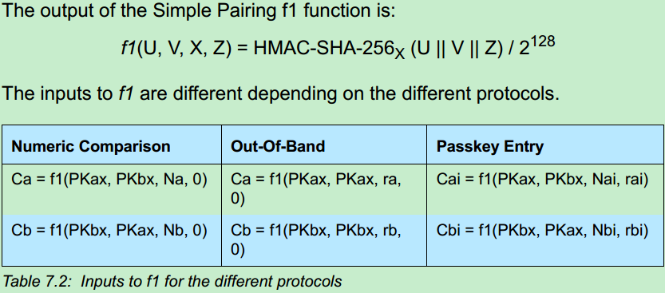

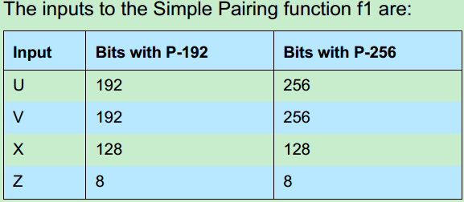

2.1.3.2 The Simple Pairing Numeric Verification Function g
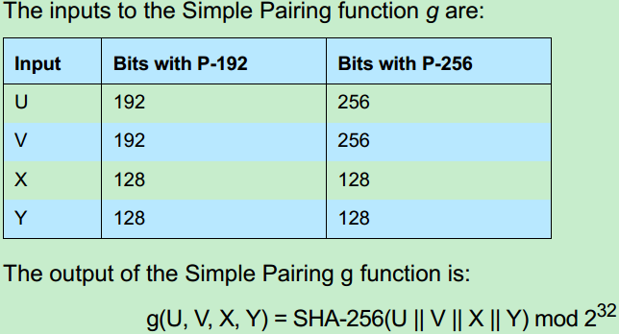

2.1.3.3 The Simple Pairing Key Derivation Function f2
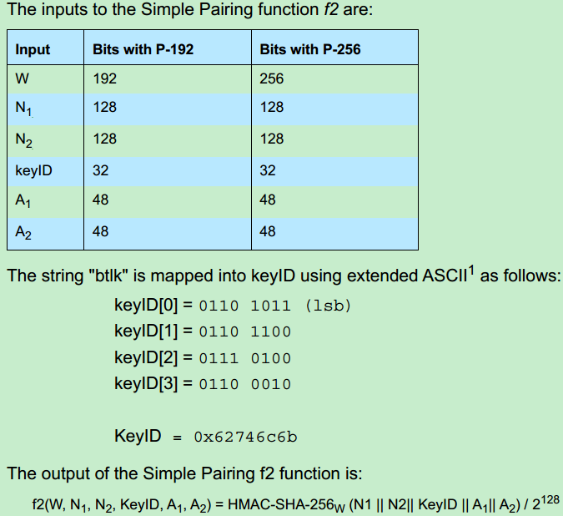

2.1.3.4 The Simple Pairing Check Function f3
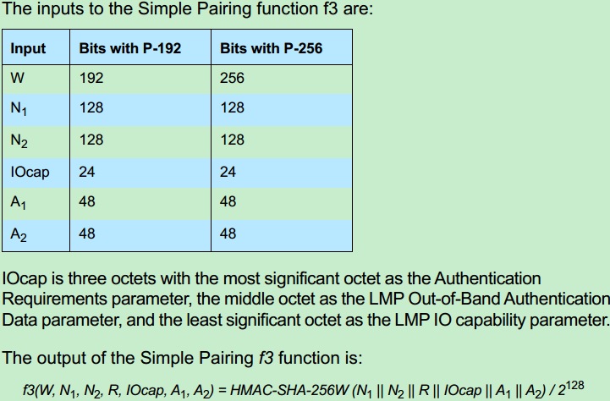

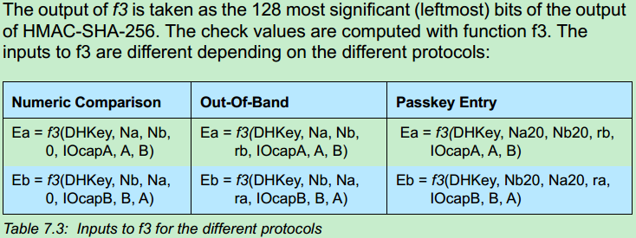

2.1.3.5 The AES Encryption Key Generation Function h3
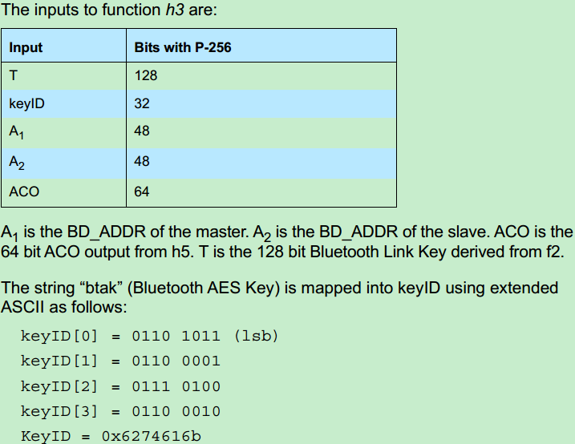

2.1.3.6 The Device Authentication Key Generation Function h4

当支持Secure Connections时候，进行的是Secure Authentication，此时会用h4 function生成一个device authentication key（详情可参见前文Authentication部分）。

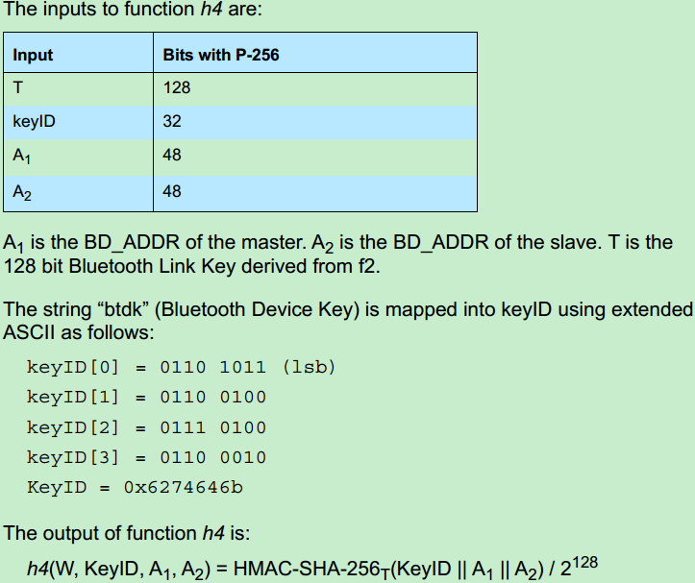

2.1.3.6 The Device Authentication Confirmation Function h5

当进行Secure Authentication时，会用h5 function生成一个confirmation，用以确认双方的Link Key是否一致（详情可参见前文Authentication部分），这个function还会附带算出ACO(Authentication Cipher Offset)，后续算Encryptionkey时候会用到。

Baseband_arch
Baseband相关概念和基本框架

1. Baseband基本框架

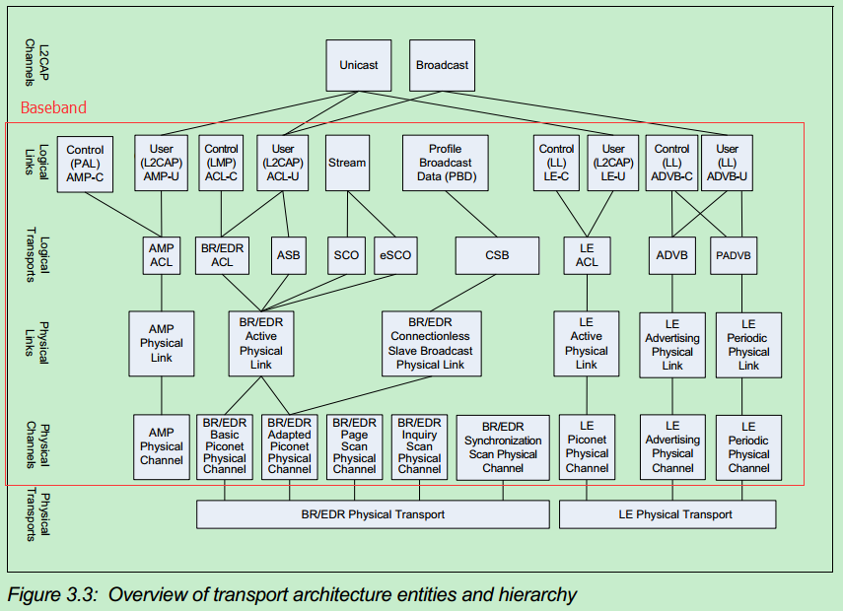

Baseband从下到上总共可以分为4层：physical channel，physical link，logical transport以及logical link。

1.1 Physical Channel

一个通信系统中通常存在多种类型的物理信道(Physical Channel)，BT也不例外，其总共有5种不同类型的Physical Channel：basic piconet physical channel，adapted piconet physical channel，page scan physical channel，inquiry scan physical channel以及synchronization scan physical channel。physical channel是一个包含hopping sequence，slot timing以及access code等多个特征的综合概念。

1.1.1 Hopping Sequence

BT使用的是2.4G的ISM频段，共分成79个channel，每一个channel占用1M的带宽，在0 channel和78 channel之外设立guard band（保护带宽，Lower Guard Band为2MHz，Upper Guard Band为3.5MHz）。
BT通信采用跳频技术（hopping），也就是说，某一个物理信道，并不是固定的占用79个channel中的某一个，而是以一定的规律在跳动。因此蓝牙的物理信道，也可以称作跳频信道（hopping channel）。不同类型physical channel的hopping sequence的产生方法以及sequence中含有的RF frequency数目都是不一样的。比如，basic piconet physical channel会使用全部79个RF频点；adapted piconet physical channel会根据当前的信道情况使用全部79个中的部分频点，但数目不能小于20个；page scan physical channel和inquiry scan physical channel会使用全部79个频点中的32个；synchronization scan physical channel会使用3个固定的rf频点。

1.1.2 Slot Timing
BT使用TDD（时分复用）将Physical channel分为许多个time slot，每个时长625 uS，每个slot会被编号，范围为0-2^27-1.其中，Master被允许在偶数号slot上向Slave发包，而Slave允许在奇数号Slot上向Master发包。不同类型的physical channel会有特定的Slot Timing。

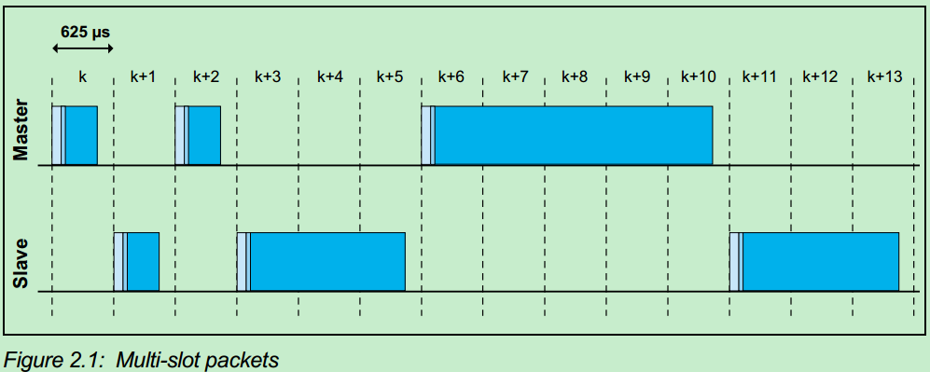

1.1.3 Access code
BT的数据包最前端是68或者72bit的access code，不同的physical channel其access code的产生方法也不一样，共有三种类型的access code：
* device access code(DAC)
* channel access code(CAC)
* inquiry access code(IAC)
其中，basic piconet physical channel，adapted piconet physical channel以及synchronization scan physical channel使用的是CAC，此时设备处于Connected状态，CAC产生于当前piconet Master的BD_ADDR。page scan physical channel使用的是DAC，此时设备处于page(连接建立)过程中，DAC产生于paged device的BD_ADDR。inquiry scan physical channel使用的是IAC(GIAC or DIAC)，此时设备处于Inquiry(设备发现)过程中，IAC产生于BT官方专门预留的LAP地址空间(0x9E8B00-0x9E8B3F)。

1.2 Physical Link

物理链路(Physical Link)，是对以上Physical Channel（主要是BR/EDR技术中的Basic Piconet Physical Channel和Adapted Piconet Physical Channel，只有此两种channel对应连接状态蓝牙设备，Inquiry Scan Physical channel、Page Scan Physical channel、Synchronization Scan Physical channel这三种Physical channel没有对应的Physical Link）的进一步封装。它在以上Physical Channel概念的基础上进一步加入了Power Control，Link Supervision，Encryption，data rate change，Multi-slot packet control以及AFH channel map，Physical Link具有的这些公共属性将运用于所有基于此Physical link传输的logical transport，在Master和Slave设备之间提供数据传输功能，其中Active Physical Link提供的是双向数据包传输功能，而Connectionless Slave Broadcast提供Master到Slave的单向数据包传输功能。
综上，Physical Link具有如下主要特征：
1）Physical Link是一个虚拟概念，不对应协议中任何的实体，数据包封包/解包的过程中不被体现。
2） Page Scan Physical Channel、Inquiry Scan Physical Channel、Synchronization Scan Channel只在特定时间段使用，且无法控制任何属性，因此不需要在Physical Link中体现，不对应任何Physical Link。
3）Basic Piconet Physical Channel和Adapted Piconet Physical Channel是connected设备间进行数据通信的通道，且同一时刻只能根据应用场景选择一种channel进行数据传输。因此这两个channel被map到BR/EDR Active Physical Link和BR/EDR Connectionless Slave Broadcast Physical Link两个物理链路上。
4）BR/EDR Active Physical Link的抽象主要有两个方面的意义： 4-1）屏蔽底层的Basic/Adapted Piconet Physical Channel之间的差异，统一使用Physical Link取代。在需要的时候，可以通过上层的链路管理协议，指定使用哪一种physical channel（Basic or Adapted）。 4-2）可以通过Physical Link的抽象，控制Physical Channel的一些属性（如发射功率、加密等），以达到节省功耗的目的。而上面的层次（如逻辑层）不需要对这些动作知情。
5）BR/EDR Active Physical Link对应Basic/Adapted Piconet Physical Channel，定义了连接状态的蓝牙设备在链路处于active状态时的物理链路，提供双向数据通信通道。
6）BR/EDR Connectionless Slave Broadcast Physical Link只对应Adapted Piconet Physical Channel，用于一点到多点的广播通信，提供Mastr到Slave的单向数据通信通道。

1.3 Logical Transports和 Logical Link

Physical Link可以作为一个或多个logical link的传输层，支持同步、异步、一对一以及广播等多种数据通信方式，多个Logical Link上的数据将会在resource manager控制下以复用方式使用physical link。因此，逻辑层(Logical Transports和 Logical Link)的主要功能，是在已连接的蓝牙设备之间，基于物理链路(Active Physical Link)，建立逻辑信道。所谓的逻辑信道，和城市道路上的车道类似：
一条城市道路可以看做一个物理链路，该物理链路根据行车用途，可以划分为多个逻辑信道，如直行车道、右转车道、左转车道、掉头车道、快速车道、慢速车道等等。
这里的车道（逻辑信道），从物理角度看，并没有什么分别，只是为了方便交通（数据传输），人为的抽象出来的。和车道类似，蓝牙逻辑信道的划分依据是传输类型，主要包括下面3大类（即Logical Link）：
1）用于Baseband和物理层控制协议LMP的控制数据传输，包括AMP-C、ACL-C。
2）用于上层用户数据的用户类传输，包括AMP-U、ACL-U。
3）用于其它比较特殊的传输类型，包括流式传输（stream）、PBD（Profile Broadcast Data）。
以上每种Logic Link都会在下层对应一个Logical Transport，这些Logical Transport具有一些属性值，如流控、应答/重传机制等：
1）AMP ACL（Asynchronous Connection-Oriented Link），基于AMP技术的、面前连接的、异步传输链路，为AMP-U和AMP-C提供服务。
2）BR/EDR ACL，基于BR/EDR技术的ACL链路，为ACL-C、ACL-U提供服务。
3）ASB（Active Slave Broadcast），基于BR/EDR技术的、面向连接的广播传输链路，为ACL-U提供服务。
4）SCO/eSCO（Synchronous Connection-Oriented/Extended SCO），基于BR/EDR技术的、面向连接的、同步传输链路，为stream类型的Logical Link提供服务。
5）CSB（Connectionless Slave Broadcast），基于BR/EDR技术的、无连接的广播链路，为PBD提供服务。

2. Baseband上层

L2CAP位于Baseband和应用层之间，是Logical Link Control and Adaptation Protocol（逻辑链路控制和适配协议）的缩写，它是承上启下的一层：
对下，它在AMP-U/ACL-U Logical Link的基础上，抽象出和具体技术无关的数据传输通道（包括单播和广播两类），封装了下层复杂的蓝牙技术实现细节。
对上，它以L2CAP channel 的概念（类似TCP/IP协议中UDP层的port概念），为上层应用程序（profile）提供独立的数据传输逻辑通道。

